タイスケ
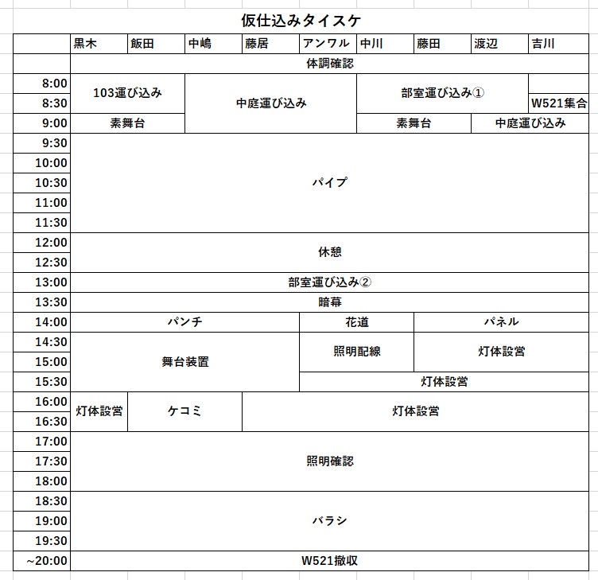
 | 黒木 | 山内 | ラマ | 大澤 | 東崎 | 武田 | 今川 | 水沼 | 古谷 | 佐藤
 | WL1-201集合 |  |  |  |  |  |  |  | 部室集合
9:00:00 | 103運び込み |  | 12号倉庫運び込み |  |  |  |  |  | 部室運び込み①
9:30:00 |  |  |  |  |  |  | 素舞台
10:00:00 | パイプ
10:30:00
11:00:00
11:30:00
12:00:00
12:30:00
13:00:00 | 休憩
13:30:00
14:00:00 | 部室運び込み②
14:30:00 | 花道・舞台美術 |  | パンチ |  |  |  | パネル
15:00:00 |  |  | 暗幕
15:30:00 | 灯体設営 |  |  |  | 照明配線
16:00:00
16:30:00 | 照明確認
17:00:00
17:30:00
18:00:00 | バラシ
18:30:00
19:00:00
19:30:00
20:00:00 | WL1-201撤収

